关系图
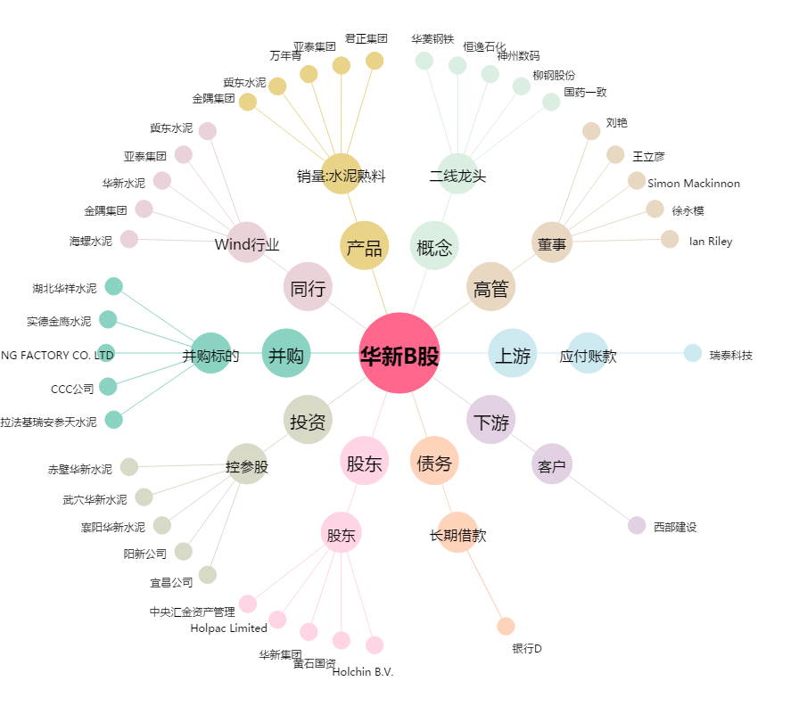
华新B股[900933.SH] - 关系概览图

